关系图
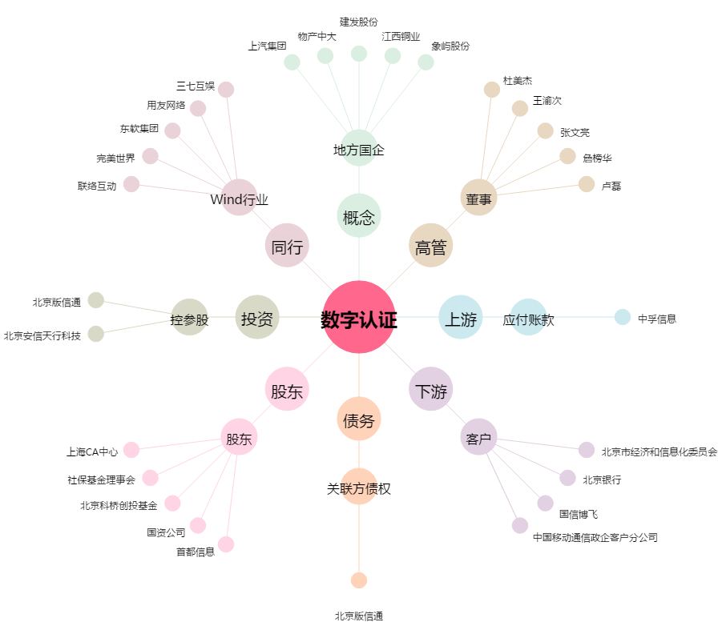
数字认证[300579.SZ] - 关系概览图

